仕様9
 | 4 | トレイルストップ機能が現状ではSLにしか動作しておらず、暴落時に利益を伸ばす事ができないと思います。
 |  | https://www.oanda.jp/lab-education/dictionary/traringstop/

 |  | 複数の選択肢がある気がします。

1 | 大暴落狙い |  | TPを取り消すか、ずいぶん離す
 | ⇒ "[利益確定幅] = 0.0"がTPを取り消す指定になります。
2 | ノーマル？ |  | SLの増減と同じだけ増減する
 | ⇒ こちらはイメージがつきますのですぐに実装可能です
3 | 現状維持 |  | SLだけ増減する

 |  | 対プーチン、習近平とするなら１です。
 |  | 他の人にも配布するなら２3でしょうか？
 |  | トレイル幅をSLとTPに分けることは可能でしょうか？
 |  | ⇒ 2をベースに実装可能だと思います

★ | 1・2・3はプルダウンで切り替えると思いますので
 | ご希望の文言があれば、お知らせください。
①TP設定なし要裁量決済
②TP/SL同幅レンジ型更新
③TP固定SLのみトレイル

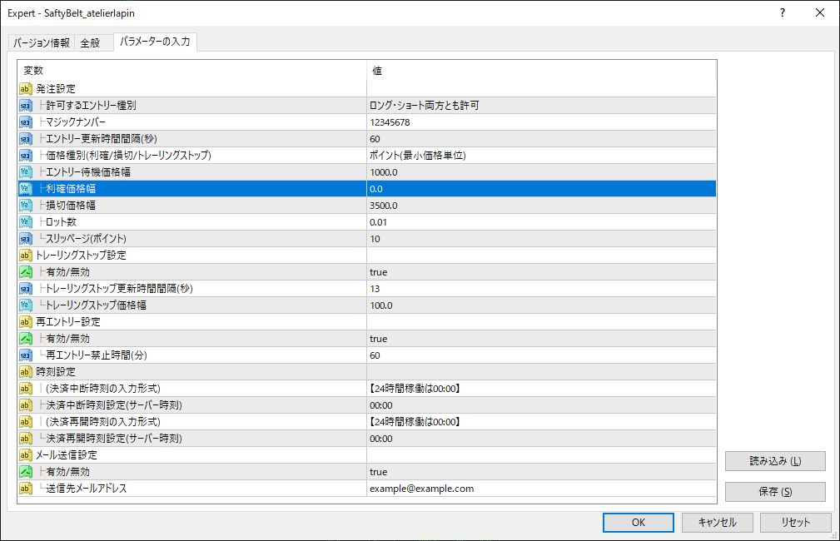

 |  | エントリー種別

 |  | 逆指値注文更新間隔(秒)

 |  | 逆指値注文価格幅

 |  | ロット数はマジックナンバーの下で

 |  | トレーリングストップ更新間隔(秒)

 |  | 決済中断時刻設定

仕様８
2. 逆指値の変更モデファイでも良いのですが、注文削除・新規注文でも良いのではないでしょうか？どちらが良いかは分かりません。
⇒ サーバーへの負荷を考えて既存注文の変更にしています。注文削除・新規注文だと、注文変更の2倍の負荷になってしまいます。
ご要望があれば、下記2つから選択できるようにいたします。
①既存注文の変更
②注文削除・新規注文
 | 1 | モデファイ機能の改善確認いたしました。

 | 2 | モデファイ機能が確実に動作するなら①のみで良いです。
 |  | ⇒ モデファイエラー時のリトライを追加します

 | 3 | 対応ありがとうございます。

3. 買い売りは、MT4の標準機能コモンのonlylong,onlyshort,long&shortを使えばよいのでしょうか？
⇒ [発注設定] - [許可するエントリー種別]を設けました。
MT4の場合は[Expert] - [全般] - [コモン] -[ポジション]でも設定可能です。
両者で共に許可されたエントリーのみ行います。
なお、動画やコメント付きスクリーンキャプチャ画像(※)でご報告いただいた不具合は、
"[Expert] - [全般] - [コモン] -[ポジション]"に対応していないことが原因でした。
ご迷惑をお掛けして申し訳ありませんでした。
 |  | 許可するエントリー種別の表記変更をお願いします
 |  | OnlyLong
 |  | OnlyShort
 |  | Long＆Short
 |  | この３つでよろしくお願いいたします。
 |  | ⇒ 今から対応いたします

 | 4 | トレイルストップ機能が現状ではSLにしか動作しておらず、暴落時に利益を伸ばす事ができないと思います。
 |  | https://www.oanda.jp/lab-education/dictionary/traringstop/

 |  | 複数の選択肢がある気がします。

1 | 大暴落狙い |  | TPを取り消すか、ずいぶん離す
 | ⇒ "[利益確定幅] = 0.0"がTPを取り消す指定になります。
2 | ノーマル？ |  | SLの増減と同じだけ増減する
 | ⇒ こちらはイメージがつきますのですぐに実装可能です
3 | 現状維持 |  | SLだけ増減する

 |  | 対プーチン、習近平とするなら１です。
 |  | 他の人にも配布するなら２3でしょうか？
 |  | トレイル幅をSLとTPに分けることは可能でしょうか？
 |  | ⇒ 2をベースに実装可能だと思います

★ | 1・2・3はプルダウンで切り替えると思いますので
 | ご希望の文言があれば、お知らせください。

仕様７
2. 逆指値の変更モデファイでも良いのですが、注文削除・新規注文でも良いのではないでしょうか？どちらが良いかは分かりません。
⇒ サーバーへの負荷を考えて既存注文の変更にしています。注文削除・新規注文だと、注文変更の2倍の負荷になってしまいます。
ご要望があれば、下記2つから選択できるようにいたします。
①既存注文の変更
②注文削除・新規注文
 | 1 | モデファイ機能の改善確認いたしました。

 | 2 | モデファイ機能が確実に動作するなら①のみで良いです。

 | 3 | 対応ありがとうございます。

3. 買い売りは、MT4の標準機能コモンのonlylong,onlyshort,long&shortを使えばよいのでしょうか？
⇒ [発注設定] - [許可するエントリー種別]を設けました。
MT4の場合は[Expert] - [全般] - [コモン] -[ポジション]でも設定可能です。
両者で共に許可されたエントリーのみ行います。
なお、動画やコメント付きスクリーンキャプチャ画像(※)でご報告いただいた不具合は、
"[Expert] - [全般] - [コモン] -[ポジション]"に対応していないことが原因でした。
ご迷惑をお掛けして申し訳ありませんでした。
 |  | 許可するエントリー種別の表記変更をお願いします
 |  | OnlyLong
 |  | OnlyShort
 |  | Long＆Short
 |  | この３つでよろしくお願いいたします。

 | 4 | トレイルストップ機能が現状ではSLにしか動作しておらず、暴落時に利益を伸ばす事ができないと思います。
 |  | https://www.oanda.jp/lab-education/dictionary/traringstop/

 |  | 複数の選択肢がある気がします。

1 | 大暴落狙い |  | TPを取り消すか、ずいぶん離す
2 | ノーマル？ |  | SLの増減と同じだけ増減する
3 | 現状維持 |  | SLだけ増減する

 |  | 対プーチン、習近平とするなら１です。
 |  | 他の人にも配布するなら２3でしょうか？
 |  | トレイル幅をSLとTPに分けることは可能でしょうか？

仕様６
2. 逆指値の変更モデファイでも良いのですが、注文削除・新規注文でも良いのではないでしょうか？どちらが良いかは分かりません。
⇒ サーバーへの負荷を考えて既存注文の変更にしています。注文削除・新規注文だと、注文変更の2倍の負荷になってしまいます。
ご要望があれば、下記2つから選択できるようにいたします。
①既存注文の変更
②注文削除・新規注文
1 | どうしてもトレイルという機能が苦手なので今回はトレイル機能なしでお願いしたいと思います。
 |  | 1 | もしくはトレイル機能にTrue、falseをつけるか？

2 | 逆指値の変更モデファイでも良いのですが、注文削除・新規注文でも良いのではないでしょうか？どちらが良いかは分かりません。

3 | 買い売りは、MT4の標準機能コモンのonlylong,onlyshort,long&shortを使えばよいのでしょうか？

4 | 前トレードの再エントリーではなく、勝ち負けを限定しない「再エントリー」で良いと思います。

3. 買い売りは、MT4の標準機能コモンのonlylong,onlyshort,long&shortを使えばよいのでしょうか？
⇒ [発注設定] - [許可するエントリー種別]を設けました。
MT4の場合は[Expert] - [全般] - [コモン] -[ポジション]でも設定可能です。
両者で共に許可されたエントリーのみ行います。
なお、動画やコメント付きスクリーンキャプチャ画像でご報告いただいた不具合は、
"[Expert] - [全般] - [コモン] -[ポジション]"に対応していないことが原因でした。
ご迷惑をお掛けして申し訳ありませんでした。
3. 買い売りは、MT4の標準機能コモンのonlylong,onlyshort,long&shortを使えばよいのでしょうか？
⇒ [発注設定] - [許可するエントリー種別]を設けました。
MT4の場合は[Expert] - [全般] - [コモン] -[ポジション]でも設定可能です。
両者で共に許可されたエントリーのみ行います。
なお、動画やコメント付きスクリーンキャプチャ画像(※)でご報告いただいた不具合は、
"[Expert] - [全般] - [コモン] -[ポジション]"に対応していないことが原因でした。
ご迷惑をお掛けして申し訳ありませんでした。

1. どうしてもトレイルという機能が苦手なので今回はトレイル機能なしでお願いしたいと思います。
もしくはトレイル機能にTrue、falseをつけるか？
⇒ [トレーリングストップ設定] - [有効/無効]を設けました。

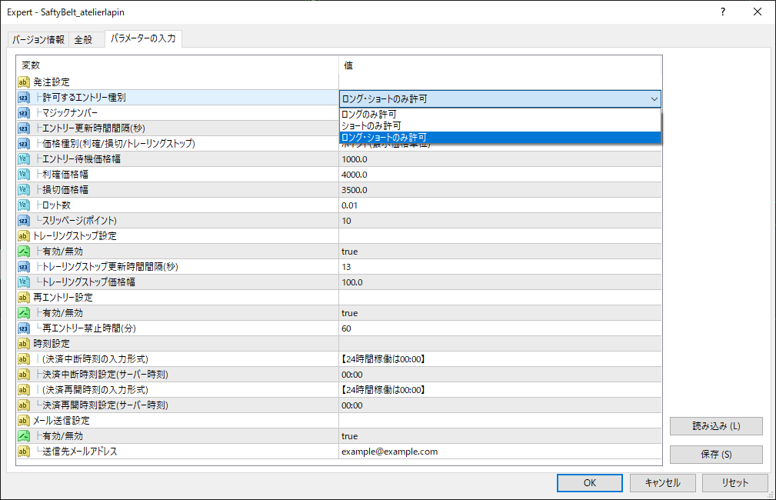
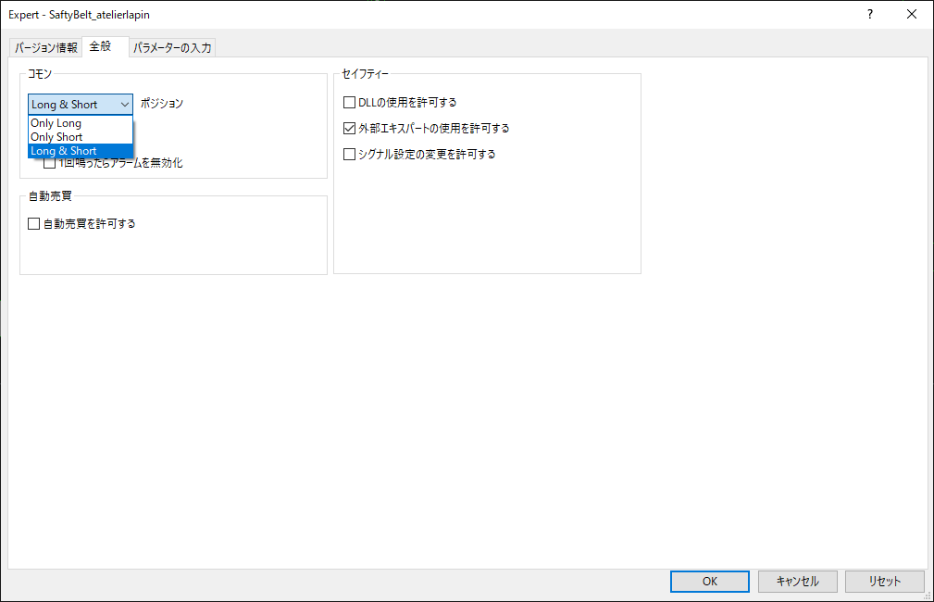

4. 前トレードの再エントリーではなく、勝ち負けを限定しない「再エントリー」で良いと思います。
⇒ ご指摘の通り、対応いたしました。

 | ※コメント付きスクリーンキャプチャ画像でご報告いただいた不具合
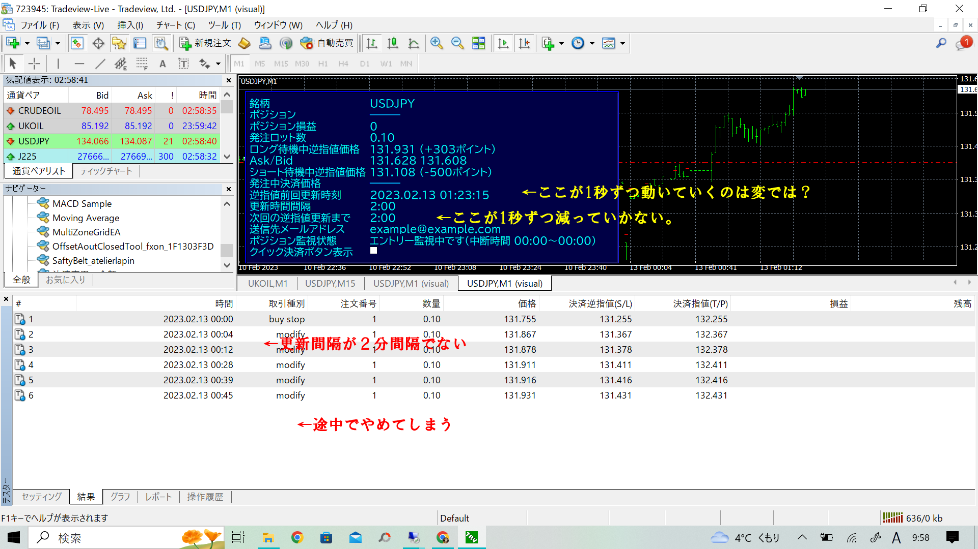

1[次回の逆指値更新まで]のカウントダウンタイマー表示や逆指値更新タイミングは下記の通りです。
①Ask/Bidの気配値更新時
②1秒おきのタイマー
visual modeのバックテスト時は②が無効であるため、カウントダウンタイマーの更新間隔が2秒以上になることがあります。

仕様３
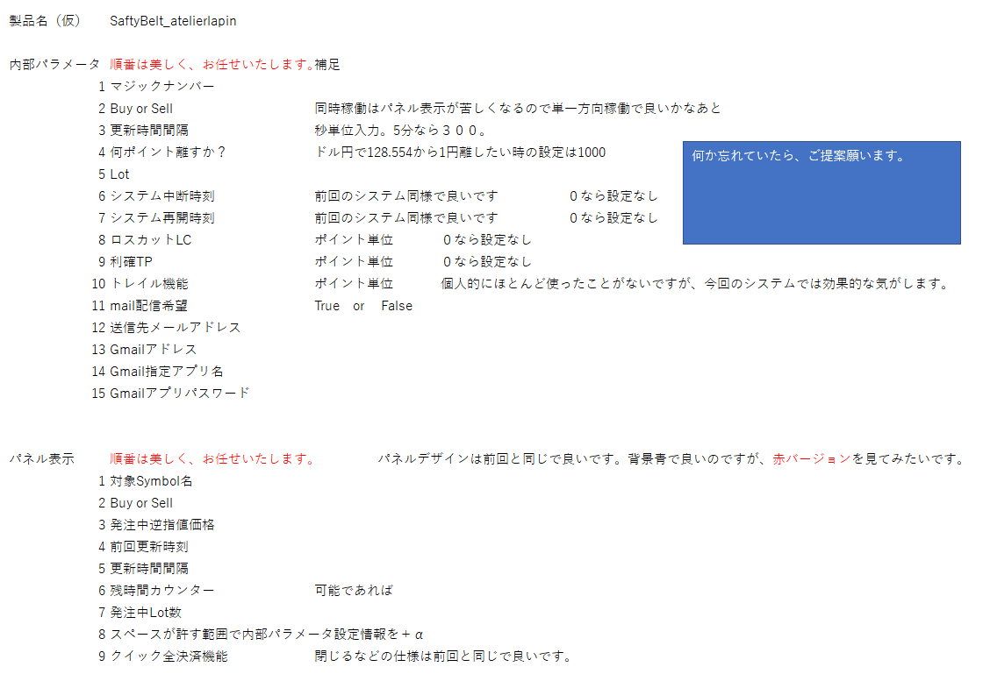

 | 銘柄 | USDJPY |  |  | 銘柄 | USDJPY |  |  | 銘柄 | USDJPY
 | ポジション | ━━━━ |  |  | ポジション | Buy |  |  | ポジション | Sell
 | ポジション損益 | +0 |  |  | ポジション損益 | +242,200 |  |  | ポジション損益 | -33,300
 | ロング待機中逆指値価格 | 125.456 | (+2000ポイント) |  | ロング待機中逆指値価格 | ━━━━ |  |  | ロング待機中逆指値価格 | ━━━━
 | Ask/Bid | 123.456 | 123.452 |  | Ask/Bid | 127.890 | 127.878 |  | Ask/Bid | 122.789 | 122.777
👈発注中決済逆指値価格は「発注中決済価格」で良いかと思います。
 | ショート待機中逆指値価格 | 122.456 | (-2000ポイント) |  | ショート待機中逆指値価格 | ━━━━ |  |  | ショート待機中逆指値価格 | ━━━━
 | 発注中決済逆指値価格 | ━━━━ |  |  | 発注中決済逆指値価格 | 126.640 | (-1238ポイント) |  | 発注中決済逆指値価格 | 124.789 | (+2012ポイント)
 | 逆指値前回更新時刻 | 12:34:56 |  |  | 逆指値前回更新時刻 | 12:34:56 |  |  | 逆指値前回更新時刻 | 12:34:56
 | 更新時間間隔 | 1:30:00 |  |  | 更新時間間隔 | 1:30:00 |  |  | 更新時間間隔 | 1:30:00
 | 次回の逆指値更新まで | 1:23:00 |  |  | 次回の逆指値更新まで | 1:23:00 |  |  | 次回の逆指値更新まで | 1:23:00
👈ロット数はもう少し上の、ポジション損益の下でお願いいたします。
 | エントリー待機中ロット数 | 1.00 |  |  | エントリー待機中ロット数 | 1.00 |  |  | エントリー待機中ロット数 | 1.00
👈待機時間はシステムの待機か、逆指の待機かわかりずらいので待機時間がシステムの中断を指すなら「中断時間」でお願いします。
 | 送信先メールアドレス | example@exsample.com |  |  | 送信先メールアドレス | example@exsample.com |  |  | 送信先メールアドレス | example@exsample.com
 | ポジション監視状態 | エントリー監視中です(待機時間 01:00～15:00) |  |  | ポジション監視状態 | 決済監視中です |  |  | ポジション監視状態 | 決済監視中です
✓
✓
✓
 | クイック決済ボタン表示 |  |  |  | クイック決済ボタン表示 |  |  |  | クイック決済ボタン表示

クイック決済実行 |  |  |  | クイック決済実行 |  |  |  | クイック決済実行

 | 銘柄 | USDJPY |  |  | 銘柄 | USDJPY |  |  | 銘柄 | USDJPY
 | ポジション | ━━━━ |  |  | ポジション | Buy |  |  | ポジション | Sell
 | ポジション損益 | +0 |  |  | ポジション損益 | +242,200 |  |  | ポジション損益 | -33,300
ありがとうございます。やはり、青＋水色が非常に見やすいですね。前回と同じカラーで行きましょう。
 | ロング待機中逆指値価格 | 125.456 | (+2000ポイント) |  | ロング待機中逆指値価格 | ━━━━ |  |  | ロング待機中逆指値価格 | ━━━━
 | Ask/Bid | 123.456 | 123.452 |  | Ask/Bid | 127.890 | 127.878 |  | Ask/Bid | 122.789 | 122.777
 | ショート待機中逆指値価格 | 122.456 | (-2000ポイント) |  | ショート待機中逆指値価格 | ━━━━ |  |  | ショート待機中逆指値価格 | ━━━━
 | 発注中決済逆指値価格 | ━━━━ |  |  | 発注中決済逆指値価格 | 126.640 | (-1238ポイント) |  | 発注中決済逆指値価格 | 124.789 | (+2012ポイント)
 | 逆指値前回更新時刻 | 12:34:56 |  |  | 逆指値前回更新時刻 | 12:34:56 |  |  | 逆指値前回更新時刻 | 12:34:56
 | 更新時間間隔 | 1:30:00 |  |  | 更新時間間隔 | 1:30:00 |  |  | 更新時間間隔 | 1:30:00
 | 次回の逆指値更新まで | 1:23:00 |  |  | 次回の逆指値更新まで | 1:23:00 |  |  | 次回の逆指値更新まで | 1:23:00
 | エントリー待機中ロット数 | 1.00 |  |  | エントリー待機中ロット数 | 1.00 |  |  | エントリー待機中ロット数 | 1.00
 | 送信先メールアドレス | example@exsample.com |  |  | 送信先メールアドレス | example@exsample.com |  |  | 送信先メールアドレス | example@exsample.com
 | ポジション監視状態 | エントリー監視中です(待機時間 01:00～15:00) |  |  | ポジション監視状態 | 決済監視中です |  |  | ポジション監視状態 | 決済監視中です
✓
✓
✓
 | クイック決済ボタン表示 |  |  |  | クイック決済ボタン表示 |  |  |  | クイック決済ボタン表示

クイック決済実行 |  |  |  | クイック決済実行 |  |  |  | クイック決済実行

仕様２
 | 銘柄 | USDJPY |  |  | 銘柄 | USDJPY |  |  | 銘柄 | USDJPY
 | ポジション | ━━━━ |  |  | ポジション | Buy |  |  | ポジション | Sell
 | ポジション損益 | +0 |  |  | ポジション損益 | +242,200 |  |  | ポジション損益 | -33,300
 | ロング待機中逆指値価格 | 125.456 | (+2000ポイント) |  | ロング待機中逆指値価格 | ━━━━ |  |  | ロング待機中逆指値価格 | ━━━━
 | Ask/Bid | 123.456 | 123.452 |  | Ask/Bid | 127.890 | 127.878 |  | Ask/Bid | 122.789 | 122.777
 | ショート待機中逆指値価格 | 122.456 | (-2000ポイント) |  | ショート待機中逆指値価格 | ━━━━ |  |  | ショート待機中逆指値価格 | ━━━━
 | 発注中決済逆指値価格 | ━━━━ |  |  | 発注中決済逆指値価格 | 126.640 | (-1238ポイント) |  | 発注中決済逆指値価格 | 124.789 | (+2012ポイント)
 | 逆指値前回更新時刻 | 12:34:56 |  |  | 逆指値前回更新時刻 | 12:34:56 |  |  | 逆指値前回更新時刻 | 12:34:56
 | 更新時間間隔 | 1:30:00 |  |  | 更新時間間隔 | 1:30:00 |  |  | 更新時間間隔 | 1:30:00
 | 次回の逆指値更新まで | 1:23:00 |  |  | 次回の逆指値更新まで | 1:23:00 |  |  | 次回の逆指値更新まで | 1:23:00
 | エントリー待機中ロット数 | 1.00 |  |  | エントリー待機中ロット数 | 1.00 |  |  | エントリー待機中ロット数 | 1.00
 | 送信先メールアドレス | example@exsample.com |  |  | 送信先メールアドレス | example@exsample.com |  |  | 送信先メールアドレス | example@exsample.com
 | ポジション監視状態 | エントリー監視中です(待機時間 01:00～15:00) |  |  | ポジション監視状態 | 決済監視中です |  |  | ポジション監視状態 | 決済監視中です
✓
✓
✓
 | クイック決済ボタン表示 |  |  |  | クイック決済ボタン表示 |  |  |  | クイック決済ボタン表示

クイック決済実行 |  |  |  | クイック決済実行 |  |  |  | クイック決済実行

 | 銘柄 | USDJPY |  |  | 銘柄 | USDJPY |  |  | 銘柄 | USDJPY
 | ポジション | ━━━━ |  |  | ポジション | Buy |  |  | ポジション | Sell
 | ポジション損益 | +0 |  |  | ポジション損益 | +242,200 |  |  | ポジション損益 | -33,300
 | ロング待機中逆指値価格 | 125.456 | (+2000ポイント) |  | ロング待機中逆指値価格 | ━━━━ |  |  | ロング待機中逆指値価格 | ━━━━
 | Ask/Bid | 123.456 | 123.452 |  | Ask/Bid | 127.890 | 127.878 |  | Ask/Bid | 122.789 | 122.777
 | ショート待機中逆指値価格 | 122.456 | (-2000ポイント) |  | ショート待機中逆指値価格 | ━━━━ |  |  | ショート待機中逆指値価格 | ━━━━
 | 発注中決済逆指値価格 | ━━━━ |  |  | 発注中決済逆指値価格 | 126.640 | (-1238ポイント) |  | 発注中決済逆指値価格 | 124.789 | (+2012ポイント)
 | 逆指値前回更新時刻 | 12:34:56 |  |  | 逆指値前回更新時刻 | 12:34:56 |  |  | 逆指値前回更新時刻 | 12:34:56
 | 更新時間間隔 | 1:30:00 |  |  | 更新時間間隔 | 1:30:00 |  |  | 更新時間間隔 | 1:30:00
 | 次回の逆指値更新まで | 1:23:00 |  |  | 次回の逆指値更新まで | 1:23:00 |  |  | 次回の逆指値更新まで | 1:23:00
 | エントリー待機中ロット数 | 1.00 |  |  | エントリー待機中ロット数 | 1.00 |  |  | エントリー待機中ロット数 | 1.00
 | 送信先メールアドレス | example@exsample.com |  |  | 送信先メールアドレス | example@exsample.com |  |  | 送信先メールアドレス | example@exsample.com
 | ポジション監視状態 | エントリー監視中です(待機時間 01:00～15:00) |  |  | ポジション監視状態 | 決済監視中です |  |  | ポジション監視状態 | 決済監視中です
✓
✓
✓
 | クイック決済ボタン表示 |  |  |  | クイック決済ボタン表示 |  |  |  | クイック決済ボタン表示

クイック決済実行 |  |  |  | クイック決済実行 |  |  |  | クイック決済実行

仕様１
製品名（仮） | SaftyBelt_atelierlapin

内部パラメータ | 順番は美しく、お任せいたします。 | 補足
1 | マジックナンバー
2 | Buy or Sell | 同時稼働はパネル表示が苦しくなるので単一方向稼働で良いかなあと
3 | 更新時間間隔 | 秒単位入力。5分なら３００。
何か忘れていたら、ご提案願います。
4 | 何ポイント離すか？ | ドル円で128.554から1円離したい時の設定は1000
5 | Lot
6 | システム中断時刻 | 前回のシステム同様で良いです |  |  | ０なら設定なし
7 | システム再開時刻 | 前回のシステム同様で良いです |  |  | ０なら設定なし
8 | ロスカットLC | ポイント単位 |  | ０なら設定なし
9 | 利確TP | ポイント単位 |  | ０なら設定なし
10 | トレイル機能 | ポイント単位 |  | 個人的にほとんど使ったことがないですが、今回のシステムでは効果的な気がします。
11 | mail配信希望 | True or False
12 | 送信先メールアドレス
13 | Gmailアドレス
14 | Gmail指定アプリ名
15 | Gmailアプリパスワード

パネル表示 | 順番は美しく、お任せいたします。 |  | パネルデザインは前回と同じで良いです。背景青で良いのですが、赤バージョンを見てみたいです。
1 | 対象Symbol名
2 | Buy or Sell
3 | 発注中逆指値価格
4 | 前回更新時刻
5 | 更新時間間隔
6 | 残時間カウンター | 可能であれば
7 | 発注中Lot数
8 | スペースが許す範囲で内部パラメータ設定情報を＋α
9 | クイック全決済機能 | 閉じるなどの仕様は前回と同じで良いです。

